상품제안서
3측면컬러 하드양장 점착메모지 75x75 300매 | 상품코드: S41932

 |  |  |  |  |  |  | 02-713-8555 | www.synergygift.co.kr
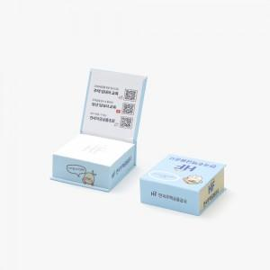

【상세/제작정보】

【인쇄/포장옵션】 | 3측면+표지 칼라/내지 먹1도 / 포장불가능

【공급단가】 | 수량 | 100~ | 300~ | 1,000~ | 3,000~ | 10,000~
*VAT별도 | 단가 | 5,250원 | 3,720원 | 3,080원 | 2,950원 | 2,700원

【상품 URL】 | https://www.synergygift.co.kr:443/src/goods_detail.php?gdno=41932

